微生信示例172

市 | 值 | 微生信，您身边的数据分析，可视化专家
银川市 | 5222 | https://www.bioinformatics.com.cn/plot_basic_china_ningxia_heatmap_172
石嘴山市 | 1030
吴忠市 | 25 | 输出示例图
固原市 | 2036
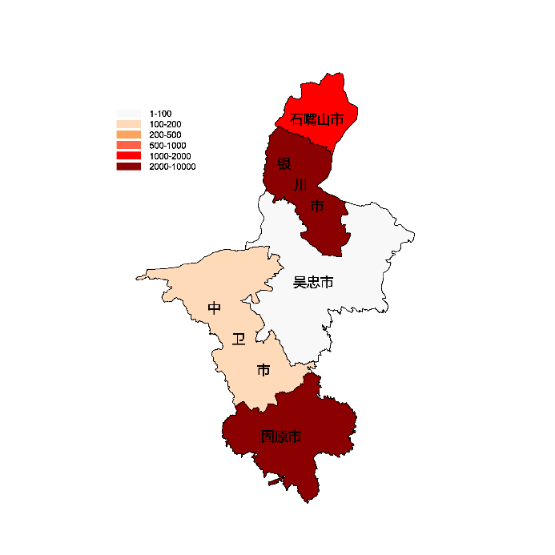
中卫市 | 110

 |  | 注：1，需要带首行；2，仅改数字，各市名字不要改；3，仅供交流学习

 |  | 使用问题，或数据分析合作意向
 |  | 请微信扫码联系我们

